Week2_LyThuyet
 |  |  | LÝ THUYẾT VỀ PYTHON
V | Cấu trúc hàm: method or function
 | 1 | Cú pháp
 |  | def |  | ten_ham |  |  |  | (parameter) :
 |  |  | '''
 |  |  | diễn giải
 |  |  | '''
 |  |  | Khối câu lệnh
 |  |  | return
 |  | - | Từ khóa def: viết tắt của chữ defined
 |  | - | Tên hàm
 |  | - | Tham số
 |  | - | Có dấu hai chấm: (colon) để python biết là xuống dòng của hàm
 |  | - | Ghi chú note phía dưới
 |  | - | Code viết thụt vào 1 tab
 |  | - | Câu lệnh kết thúc(return)
 | 2 | Ví dụ
 |  | def |  | dien_tich_hinh_tron(r):
 |  |  | '''
 |  |  | Tính diện tích khi biết bán kính:
 |  |  | '''
 |  |  | s_square = math.pi.R**
 |  |  | return |  |  | s_square
VI | Toán tử so sánh
 | = = |  |  |  | 4 == 5 |  |  |  |  |  | FALSE
 | != |  |  |  | 4 !=3 |  |  |  |  |  | TRUE
 | > |  |  |  | 4 > 3 |  |  |  |  |  | TRUE
 | < |  |  |  | 4 <3 |  |  |  |  |  | FALSE
 | >= |  |  |  | 4 >=3 |  |  |  |  |  | TRUE
 | <= |  |  |  | 4 <=3 |  |  |  |  |  | FALSE

VI | Câu điều kiện
 | 1 | if
 |  | Cú pháp
 |  | if | dieukien: |  |  |  | Nếu biểu thức đúng
 |  |  | code |  |  |  |  | code
 |  | else: |  |  |  |  | Ngược lại biểu thức sai
 |  |  | code |  |  |  |  | code

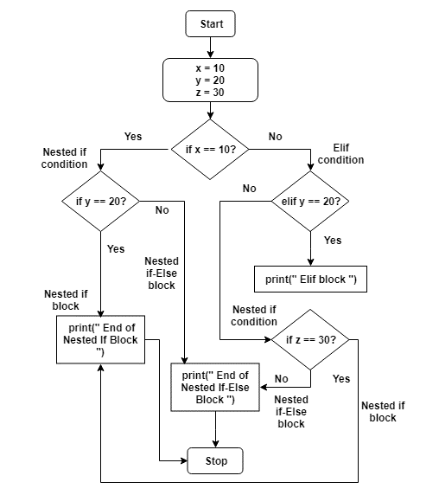

 |  | code
 |  | x = 10
 |  | y = 20
 |  | z = 30

 |  | print("Start")
 |  | if x == 10:
 |  | print(" Nested If")
 |  | if y == 20:
 |  | print(" End of Nested If Block ")
 |  | else:
 |  | print(" End of Nested If-Else Block ")
 |  | elif y == 20:
 |  | print(" Elif block ")
 |  | else:
 |  | print(" Nested If")
 |  | if z == 30:
 |  | print(" End of Nested If Block ")
 |  | else:
 |  | print(" End of Nested If-Else Block ")
 |  | print("Stop")

 | 2 | for: Vòng lặp
 | - | Cú pháp
 |  | for item in iterable: |  |  |  |  |  |  | duyệt các phần tử trong danh sách (iterable)
 |  |  | code her |  |  |  |  |  | với mỗi phần tử thì thực hiện công việc gì đó
 | - | Ví dụ |  |  |  |  |  |  | iterable: string, tuple, list, dictionary, rang()
 |  | vowels="AEIOU"
 |  | for iter in vowels:
 |  | print("char:", iter)
 | - | Một số hàm có sẵn
 |  | range(start,stop,step) : giá trị bắt đầu, giá trị kết thúc,bước nhaa
 | 3 | while |  | trong khi đúng
 | - | Cú pháp
 |  | while dk: |  |  |  |  |  |  | trong khi điều kiện đúng thì sẽ thực hiện trong khối lệnh while
 |  |  | code her |  |  |  |  |  | while thoát khỏi khi câu dk là sai hoặc sử dụng break để thoát khỏi while
 |  |  | break |  |  |  |  |  | thoát khỏi hàm while
VI | Class
 | class |  | ten_class:
 |  | def |  | __init__(self): |  |  |  |  |  | Hàm khởi tạo contructor
 |  |  |  |  | seft.properties = '' |  |  |  |  | self tham số giống con trỏ this. Tham chiếu tới các thuộc tính

 |  | def |  | my_function()
VI | Exception Handling
 | Cú pháp:
 | try:
 | // Code
 | except:
 | // Code
 | ví dụ
 |  | def divide(x, y):
 |  | try:
 |  | # Floor Division : Gives only Fractional Part as Answer
 |  | result = x // y
 |  | print("Yeah ! Your answer is :", result)
 |  | except ZeroDivisionError:
 |  | print("Sorry ! You are dividing by zero ")
VII | Module
 |  | class mymodule:
 |  | def __init__(self, x, y):
 |  | self.x = x
 |  | self.y = y
 |  | def division(self):
 |  | result = self.x/self.y
 |  | print(result,"kết quả phép chia x,y")

 |  | Gọi module
 |  | import create_module as md
 |  | print("Gọi từ module")
 |  | my_dl = md.mymodule(10,2)
 |  | my_dl.division()
 |  | print("Finish")

Week4_Numpy
 |  |  | Tìm hiểu thư viện NumPy
I | Numpy là gì
 | - | Là thư viện hỗ trợ xử lý về matrix, mảng nhiều chiều
II | Cấu trúc và hướng trục trong numpy
 | - | Với mảng 1 chiều
 |  | 1 | 2 | 3 | 4 | 5 | 6 | 7 | 8 | 9 | 1 | 11

 |  | Với mảng 1 chiều. Trục của nó sẽ nằm ngang
 | - | Với mảng 2 chiều dạng ma trận và được sử dụng nhiều
 |  | 1 | 2 | 3 | 4 | 5 | 6 | 7 | 8 | 9 | 1 | 11
 |  | 1 | 2 | 3 | 4 | 5 | 6 | 7 | 8 | 9 | 1 | 11
 |  | 1 | 2 | 3 | 4 | 5 | 6 | 7 | 8 | 9 | 1 | 11
 |  | 1 | 2 | 3 | 4 | 5 | 6 | 7 | 8 | 9 | 1 | 11
 |  | 1 | 2 | 3 | 4 | 5 | 6 | 7 | 8 | 9 | 1 | 11

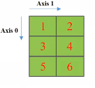

 |  | Trục 0 là hướng xuống dưới: OX
 |  | Trục 1 là hướng sang ngang: OY
 |  | Trong máy tính sẽ bắt đầu gốc tọa độ từ trên. Ngược với kiến thức học trong SGK
 | - | Với mảng 3 chiều dạng nhiều ma trận 2 chiều lồng lên nhau
 |  |  |  |  | 1 | 2 | 3 | 4 | 4 | 5 | 5 | 6
 |  |  |  | 1 | 2 | 3 | 4 | 4 | 5 | 5 | 6
 |  |  | 1 | 2 | 3 | 4 | 4 | 5 | 5 | 6
 |  | 1 | 2 | 3 | 4 | 4 | 5 | 5 | 6

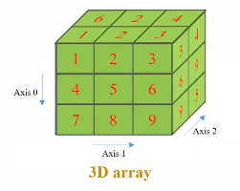

 |  | Trục 0 là hướng xuống dưới: OX
 |  | Trục 1 là hướng sang ngang: OY
 |  | Trục 2 là hướng lên: OZ
III | Cách tạo ra numpy
 | L = list(range(1,4))
 | Data = np.array(l)
 | Common atrributes
 | 1. Dtype: type(array)
 | 2. Shape: number Dimentional and number item
 | 3. Ndim: type data with each item

 | Tạo mảng 2 chiều
 | List2D = [[1,2],
 | [3,4]]
 | Một số hàm phổ biến khi sử dụng
 | - | Tạo ma trận 0
 |  | Np.zeros((2,3))
 | - | Tạo ma trận 1
 |  | Np.one((2,3))
 | - | Tạo ma trận 9
 |  | Np.full((2,3))
 | - | Where: Mục đích lọc theo từng row. Nếu sai trả về thì lấy
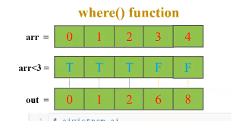

 |  | import numpy as np |  |  |  |  |  |  |  |  |  |  | Có 2 row điều kiện giá trị nào nhỏ hơn 4 thì lấy
 |  |  |  |  |  |  |  |  |  |  |  |  | kết quả chỉ có [1,2,3] thỏa mãn
 |  | # a is an array of integers.
 |  | a = np.array([[1, 2, 3], [4, 5, 6]])

 |  | print(a)

 |  | print ('Indices of elements <4')

 |  | b = np.where(a<4)
 |  | print(b)

 |  | print("Elements which are <4")
 |  | print(a[b])
 | - | flat: Duỗi thẳng các row thành 1 mảng 1 chiều

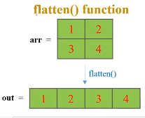

 | - | reshap: Biến đổi ma trận theo đúng kích thước.
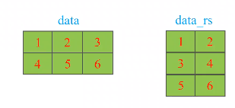

 |  | Từ 2 hàng 3 cột thành 3 hàng 2 cột
 |  | Note |  | Kích thước n*m chuyển thành a*b phải bằng nhau: n*m = a*b(n,m,a,b là các số nguyên)

VII

Week5_Statistics
 |  |  | Xác suất và ứng dụng trong AI
I | Mean or Average (giá trị trung bình)
 | 1 | Giá trị trung bình bằng tổng giá trị các phần tử chia cho số phần tử
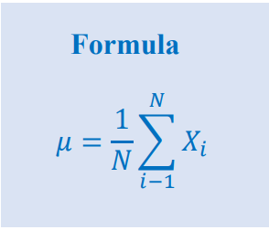
 | 2 | Công thức

 | 3 | Ví dụ
 |  |  | list(1,2,3,4,5,6)

 |  |  | average = (1 + 2 + 3 + 4 +5 + 6)/6
 | 4 | Code

II | Correclation and mean
 | 1 | Kernel: Dạng nhân, hình chữ nhật hay hình vuông mà có gắn trọng số
 |  |  | w1 |  | w2 |  |  |  |  | 1 |  | 2

 |  |  | w3 |  | w4 |  |  |  |  | 3 |  | 4

 |  | - | Dùng để chuyển đổi 1 ma trận về một ma trận tương quan thông qua kernel
 |  | - | Ví dụ
 |  |  |  | 1 | 2 | 3 | 4 | 5 | 6 |  | 1 | 2 |  | 2 | 3 | 3 | 4 | 4 | 5 | 5 | 6
 |  |  |  | 1 | 2 | 3 | 4 | 5 | 6 |  | 1 | 2 |  | 2 | 3 | 3 | 4 | 4 | 5 | 5 | 6
 |  |  |  | 1 | 2 | 3 | 4 | 5 | 6
 |  |  |  | 1 | 2 | 3 | 4 | 5 | 6 |  | 1 | 2 |  | 2 | 3 | 3 | 4 | 4 | 5 | 5 | 6
 |  |  |  | 1 | 2 | 3 | 4 | 5 | 6 |  | 1 | 2 |  | 2 | 3 | 3 | 4 | 4 | 5 | 5 | 6
 |  |  |  | 1 | 2 | 3 | 4 | 5 | 6

 |  |  | Dùng kernel dịch chuyển dần từ trái sang phải từ trên xuống dưới
 |  |  | Khi đó 1 phần tử |  |  |  |  |  |  |  |  | sẽ có giá trị trung bình như sau
 |  |  |  |  |  |  |  |  |  |  |  | mean = (1*1 + 2*2 + 3*1 + 4*2)/4
 |  |  |  |  |  |  |  |  | 1 | 2 |  | 1 |  | 2
 |  |  |  |  |  |  |  |  | 1 | 2
 |  |  |  |  |  |  |  |  |  |  |  | 3 |  | 4

 |  | - | Công thức tổng quát :𝑚1 = 𝑣1𝑤1 + 𝑣2𝑤2 + 𝑣4𝑤3 + 𝑣5𝑤4
 |  | - | Ý nghĩa: Lấy giá trị trung bình cho 4 điểm ảnh. Tùy vào trọng số khác nhau sẽ cho kết quả khác nhau
 |  | - | Ví dụ mẫu
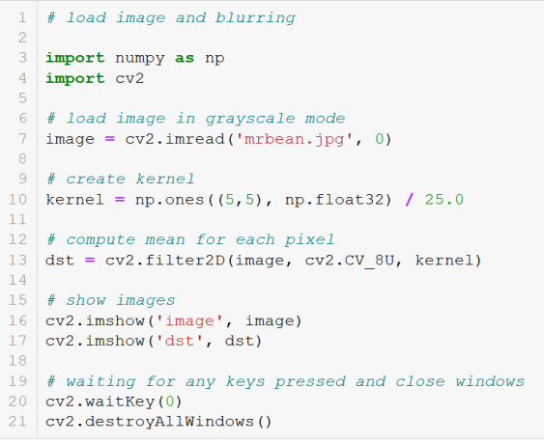

III | Range
 |  | - | r = max - min
 |  |  | list(1,2,3,4,5)
 |  |  | r = 5 - 1 = 4
 |  | - | Ứng dụng đọc thêm
IV | Histogram
 | - | Histogram equalization (tìm hiểu thêm)
 | - | Chuyển đổi 1 ảnh tối thành ảnh sáng.
 | - | Đếm số màu trong ảnh rồi dùng công thức
 | - | Ví dụ
 |  |  | 1 | 1 | 1 | 1 | 1 | 1 | 1 | 1 |  |  | 1 | 2 | 3
 |  |  | 1 | 1 | 1 | 1 | 1 | 1 | 1 | 1 |  |  | 14 | 14 | 14
 |  |  | 2 | 2 | 2 | 2 | 2 | 2 | 2 | 2
 |  |  | 2.3333333333 | 2.3333333333 | 2.3333333333 | 2.3333333333 | 2.3333333333 | 2.3333333333 | 2.3333333333 | 2.3333333333 |  |  | Sau dùng công thức để distribute
 |  |  | 2.8333333333 | 2.8333333333 | 2.8333333333 | 2.8333333333 | 2.8333333333 | 2.8333333333 | 2.8333333333 | 2.8333333333
 |  |  | 3.3333333333 | 3.3333333333 | 3.3333333333 | 3.3333333333 | 3.3333333333 | 3.3333333333 | 3.3333333333 | 3.3333333333

 | - | Bài tập: Chuyển đổi ảnh từ tối sang sáng
IV | Variance(phương sai). Độ lệch chuẩn
 | - | Ví dụ
 |  |  | 5 | 3 | 6 | 4 | 7 | x |  |  |  |  |  | mean = 25/5 = 10
 |  |  | 0 | -2 | 1 | -1 | 2 | x-mean

 |  |  | Sau lấy bình phương cộng lại chia chotrung bình
 | - | Code mẫu

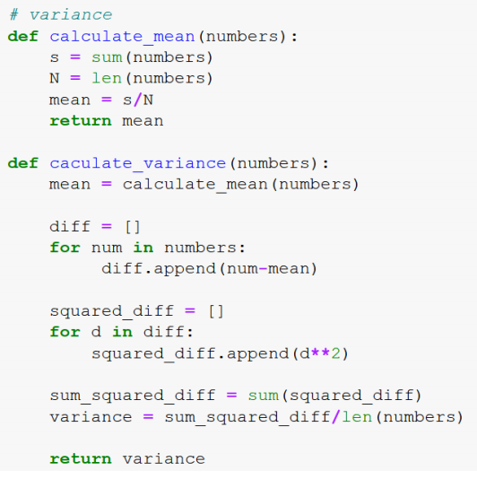

 | - | Ứng dụng: Tìm các vùng ảnh có sự thay đổi lớn. Phát hiện các cạnh, góc của hình

 | - | 1 bên phân bố dữ liêu ban đầu. Sau khi tính variance thì thay đổi hình bên phải
 | - | Code demo
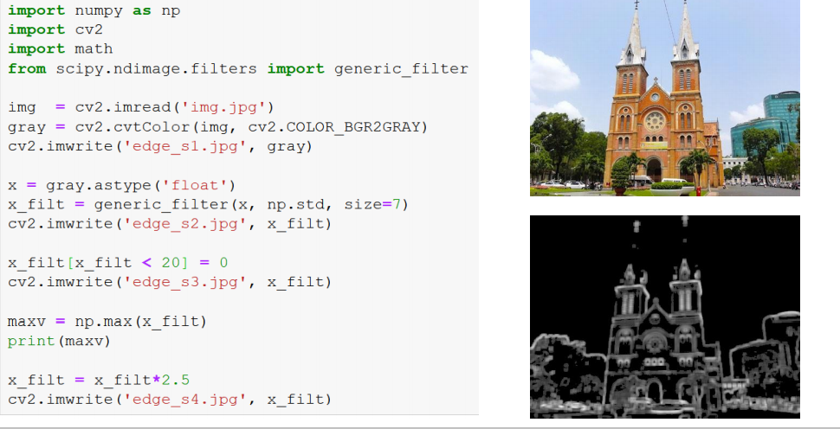

IV | Correlation: Hệ số tương quan
 | - | Tính mối liên qua giữa 2 biến với nhau
 |  | 1 | 2 | 3 | 4 | 5 | 6 | 7 | 8 | 9 |  | 1 | 1 | 1 | 1
 |  | 1 | 2 | 3 | 4 | 5 | 6 | 7 | 8 | 9 |  | 1 | 1 | 1 | 1
 |  | 1 | 2 | 3 | 4 | 5 | 6 | 7 | 8 | 9 |  | 1 | 1 | 1 | 1
 |  | 1 | 2 | 3 | 4 | 5 | 6 | 7 | 8 | 9 |  | 1 | 1 | 1 | 1
 |  | 1 | 2 | 3 | 4 | 5 | 6 | 7 | 8 | 9 |  |  | y
 |  | 1 | 2 | 3 | 4 | 5 | 6 | 7 | 8 | 9
 |  | 1 | 2 | 3 | 4 | 5 | 6 | 7 | 8 | 9
 |  |  |  | x
 | - | Công thức và code
 | - | Ý nghĩa. Tìm kiếm ảnh
 |  | vì dựa theo công thức sẽ có độ tương qua giữa x và y. Khi đó nếu giá trị tổng lớn nhất thì nó làm
 | - | Dịch chuyển ảnh. Chạy hết các vị trí. Khi gặp hệ số tương quan cao nhất thì đó chính là giống nhau nhât

Week6_LinearAlgebra
 |  |  | Đại số tuyến tính
I | Derivative/Gradient
 | a | Đạo hàm cho hàm số liên tục

 |  | Đạo hàm = /\y / /\x

 | b | Đạo hàm cho hàm số rời rạc

 |  | + delta/2 và - delta / 2 thì cũng = khoảng delta
 |  | Đối với hàm số rời rạc thì sẽ di chuyển lấy trên và dưới

 |  | Ví dụ
 |  | 32 | 30 | 45 | 36 | 160 | 156 | 155 | 170
 |  |  |  |  |  | x
 |  | Tính đạo hàm theo x với delta =2
 |  | d/dx f(x) = f(x+ delta/2) - f(x - delta/2)
 |  |  |  |  |  |  | 2
 |  | x+ 1 |  | 136 |  | x-1 | 36
 |  | =(156 - 36)/2 = 60
 |  | -1 | 0 | 1 |  | Kernel
 |  | =(-36 + 0 + 156)/2 = 60
 | - | Sobel
 |  | 1 |  |  |  |  |  | -1 | 0 | 1
 |  | 2 |  | -1 | 0 | 1 | = | -2 | 0 | 2 | Kernel sobel
 |  | 1 |  | Đạo hàm tạo ra x |  |  |  | -1 | 0 | 1
 | Trọng số 2 làm trung tâm
 |  | Lấy x = 2 làm trung tâm lên trọng số lớn hơn rồi dùng derivative
 |  | 1 |  |  |  |  |  | 1 | 2 | 1
 |  | 0 |  | 1 | 2 | 1 | = | 0 | 0 | 0 | Kernel sobel
 |  | -1 |  | Đạo hàm tạo ra y |  |  |  | -1 | -2 | -1

 | Ứng dụng lấy cạnh của hình
 | Ví dụ đếm số người trên ảnh. Nếu ko có cạnh thì ko có người
 | BT code
II | Interpolation(in to po lay sờn.) Nội suy
 | 5
 | 4
 | 3
 | 2
 | 1

 |  | 0 | x1 | u | v | p | q | x2

 | Tìm giá trị của u,v,p,q thông qua x1, x2

 | 5
 | 4
 | 3
 | 2
 | 1

 |  | 0 | x1 | u | v | p | q | x2
 | Dùng cơ chế Nearest neighbor (hàng xóm gần nhất)
 | u,v lấy theo x1 || p,q lấy theo x2
 | Tính khoảng các n đến x1 và x2. Thằng nào nhỏ hơn thì lấy.

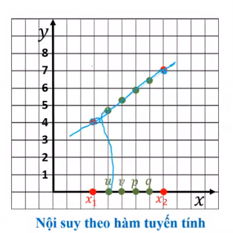

 | Dùng tuyến tính. Viết đường thẳng đi qua x1 x2, từ pt đường thẳng lấy đc giá trị y tương ứng qua u,v,p,q
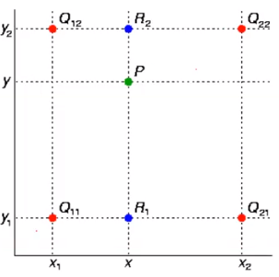

 |  | Cho 4 điểm: Q11, Q12,Q21, Q22 . P là điểm nằm trong tìm tọa độ của P
 |  | Vẽ 4 phương trình đường thẳng tạo thành hình chữ nhật nét đứt

 |  | f(x,y) |  |  | có x tìm y, có y tìm x
 |  | - | Tìm R2 sau thế x thì tim đc y2
 |  | - | Tìm R1 sau thế y thì tim đc y1
 |  | - | R1,R2 vẽ đường thẳng đi qu P
 | - | Ứng dụng. Scale ảnh

 |  |  |  |  | 1 | x | 2 | x
 |  | 1 | 2 |  | x | x | x | x |  | tìm x khi biết các giá trị xung quanh
 |  | 2 | 3 |  | 2 | x | 3 | x
 |  |  |  |  | x | x | x | x
 |  | Từ A-> B Dùng nội suy tuyến tính hoặc nearist neighbor

 | BT cài đặt thuật toán
III | Matrix and vector
 | - | Phép cộng
 | - | Phép nhân
 | - | Phép trừ
 | - | Độ dài vector
 | - Ứng dụng. Khi matrix A * x thành matrix mới. Thay đổi ảnh
 | x | 1 | 0
 |  | 0 | -1
 | Cho A và B tìm x. Hoặc ngược lại. Cho biết 2 thằng tìm thằng còn lại
 | ứng dụng subtraction
 | - | dot product: tính góc 2 vector


 | Ý tưởng: cho không gian n tìm không gian k sao cho k<n mà vẫn đáp ứng đc
 | Mặt đường và xe. Xe thường xuyên di chuyển thì sẽ ko giữ lại cho làm mờ.
 | Singular value decomposition
 | Tích có hướng

IV | Cosine similarity
 | Góc giữa 2 vector

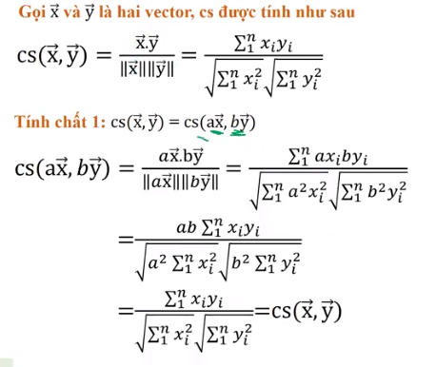

 | Ứng dụng thay đổi độ sáng ko ảnh hưởng theo hệ số K
 | Stereo matching
IV | Integral

- | Tích phân. Cộng các đoạn lại thành tích phân
 | 1 | 8 | 5 | 7 | 3 | 5 | 8 | 3 | 2 | 9
 | 0 | 1 | 2 | 3 | 4 | 5 | 6 | 7 | 8 | 9

 | F(6) - F(3)
 | = 3 + 5 + 8 = 16
- | Tính chất
 | F(x) = f(x) + f(x-1)
 | Mục đích xây dựng F(x)
 | 1 | 8 | 5 | 7 | 3 | 5 | 8 | 3 | 2 | 9

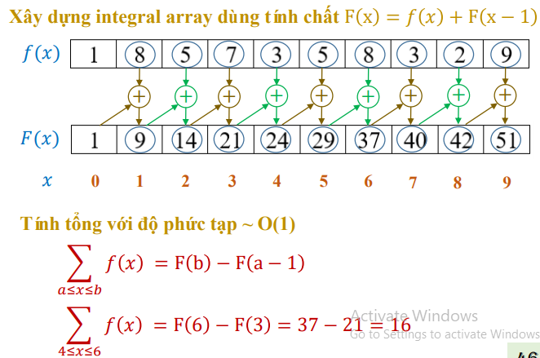

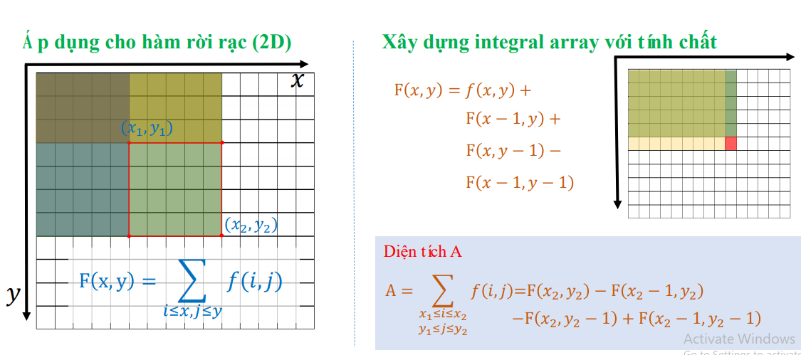

 | Ứng dụng tính tổng trong kener

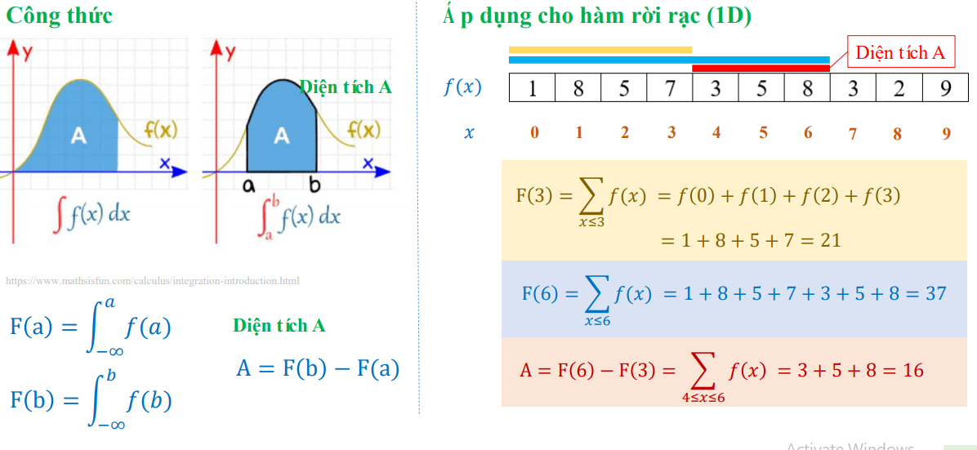

 | - | Bình thường tính diện tích từ a tới b sẽ tính diện tích đến 6 từ cho 3. Mất rất nhiều công
 | - | Sau dùng công thức sẽ nhanh hơn từ hàm Fx

Week7_GeneticAlgorithm
 |  | Genetic Algorithm
I | Mean or Average (giá trị trung bình)
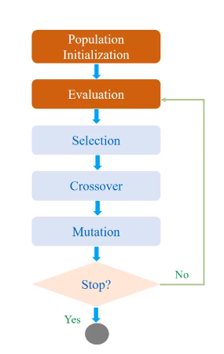
 |  |  | Khái niệm
 |  |  | Popuation |  |  |  | Tạo ra quần thể gồm n phần tử
 |  |  |  |  |  |  | 1 | 2 | 3 | 4 | 5 | 6 | 7 | 8 | 9
 |  |  | Evaluation |  |  |  | Số lượng cá thể trong 1 quần thể: 4 cá thể
 |  |  |  |  | 1 |  | 1 | 1 | 1 | 1 | 0 | 0 | 1 | 1 | 1 |  | 7

 |  |  |  |  | 2 |  | 0 | 1 | 1 | 1 | 0 | 0 | 1 | 1 | 1 |  | 6

 |  |  |  |  | 3 |  | 0 | 1 | 0 | 1 | 0 | 0 | 1 | 1 | 1 |  | 5

 |  |  |  |  | 4 |  | 0 | 1 | 0 | 1 | 0 | 0 | 1 | 1 | 1 |  | 5
 |  |  |  |  | Note secret(hàm để tính số lượng là 1)
 |  |  | Selection |  |  |  | Chọn cá thể có trọng số lớn nhất
 |  |  |  |  | Lấy ngẫu nhiên 2 phần tử rồi so sánh thằng nào lớn thì lấy
 |  |  |  |  | Sinh ra 2 số ngẫu nhiên cá thể nào có giá trị tốt hơn thì lấy: Đủ m cá thể thì thôi
 |  |  |  |  | Ví dụ(1,2),(3,4),(1,3),(2,4) lấy 4 phần tử
 |  |  | Crossover
 |  |  |  |  | Binary crossover: 90 % |  |  |  |  |  |  |  | Lọc cá thể 90. True thì trao đổi để False giữ nguyên
 |  |  | G1 |  | 1 | 1 | 1 | 1 | 1 | 0 |  |  | 0 | 1 | 1 | 1 | 1 | 0 | G2
 |  |  |  |  | T | F | T | T | F | T | 90% |  | T | F | T | T | F | T
 |  |  | G2 |  | 0 | 1 | 1 | T | 0 | 0 |  |  | 1 | 1 | 1 | 1 | 0 | 0 | G1 | Giữ cột là F
 |  |  |  |  | Xẩy ra hiện tượng trao đổi gen 1 và 2 qua lại. 1 sang 2 và 2 sang 1
 |  |  | Mutation
 |  |  |  |  | Binary crossover: 5 %
 |  |  |  |  | F | F | F | T | F | F |  | F | F | F | T | F | F
 |  |  |  |  | 0 | 1 | 1 | 0 | 1 | 1 |  | 0 | 1 | 1 | 1 | 1 | 1

 |  |  |  |  | F | T | F | F | F | T |  | F | T | F | F | F | T
 |  |  |  |  | 1 | 1 | 1 | 1 | 0 | 0 |  | 1 | 0 | 1 | 1 | 0 | 0

 |  |  |  |  | Thay đổi giá trị theo T. Nhưng random. Có thể thay đổi hoặc ko. Như ở trên cứ T là thay đổi
 |  |  | => Sau quy lại thuật toán ban đầu
 |  |  | Điều kiện dừng.
 |  |  |  | Số lần lặp
 |  |  |  | Số lượng cá thể cùng 1 lúc
 | Code tự tìm hiểu và học sao cho nó chạy được

Week8_LR
 |  |  | Computational Graph and Linear Regression
I | Học giám sát
 | - | Chuẩn bị dữ liệu trước, biết trước dữ liệu ban đầu. Thông qua thuật toán
II | Học không giam sát
 | - | Tìm thuật toán sao cho đưa data vào sẽ có kết quả. Data input không biết là gì
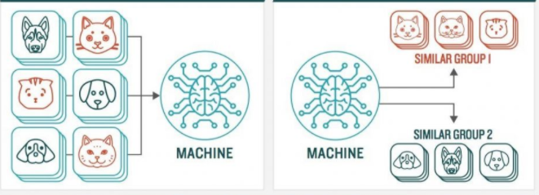

 | - | Ứng dụng phân nhóm các động vật, car, person…
 | - | Các bước trong machine Leaning
 |  | Chuẩn bị dữ liệu, phân loại dữ liệu: Training set: Input và label
 |  | Training
 |  | Tạo được tham số W( dạng hàm số)
 |  | Dùng dữ liệu để test
 | Leanar Regression
 | - | Phương trình đường thẳng có dạng: n chiều
 |  | y= w1x1 + w2x2 +… wnxn +b

 |  | xi: | future vector: nhiều biến ví dụ(input)
 |  |  | 2 công ty quảng cáo trên tv, fb, youtube…giá trị có sẵn trong dataset
 |  | Output: Giá trị thu được
 |  | - | Tìm giá trị w1, và b để thỏa mãn dataset(n+1) giá trị
 | - | Xây dựng đường thằng trên
 |  | Ban đầu tạo giá trị khởi tạo
 |  | Sau thế giá trị vào
 |  | Làm sao khoảng cách lỗi giảm thấp nhất
 |  | Sử dụng đạo hàm
 |  | - Tìm giá trị min đi ngược hướng với đạo hàm
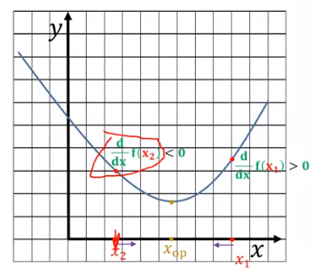

 |  |  | Tìm 1 đoạn sao cho x là giá trị nhỏ nhất
 |  |  | X(new) |  |  | = | X(old) | - | n(đạo hàm tại X(old): n là trọng số

 |  |  | L | = y-y^

 |  |  | o = w.x + b |  |  |  |  |  | CT1
 |  |  | x là future,
 |  | - | Hàm mất mát(Lost)

 |  |  | L(w,b) = (o-y)^2 |  |  |  |  |  | CT2

 |  |  | Mix |  | = [(w.x + b) - y(lable)]^2
 |  |  | o là output đầu ra

 |  |  | Tính đạo hàm L theo w, b
 |  |  | w = w-Lw
 |  |  | b = b-Lb
 |  |  | Cập nhật lại w,b
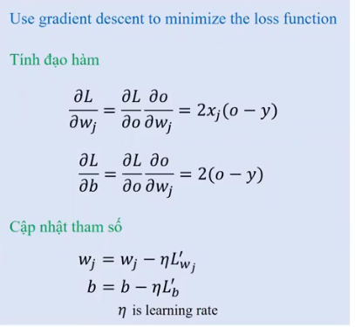

 |  |  |  | y: là label
 |  |  |  | x là input
 |  |  |  | o = w1x1 + b: trong đó b có giá trị, w1 cho trước, x1 là giá trị input
 |  |  |  | n thường là 0,001
 |  | Bài tập: Yêu cầu cài đặt thuật toán trên

